关系图
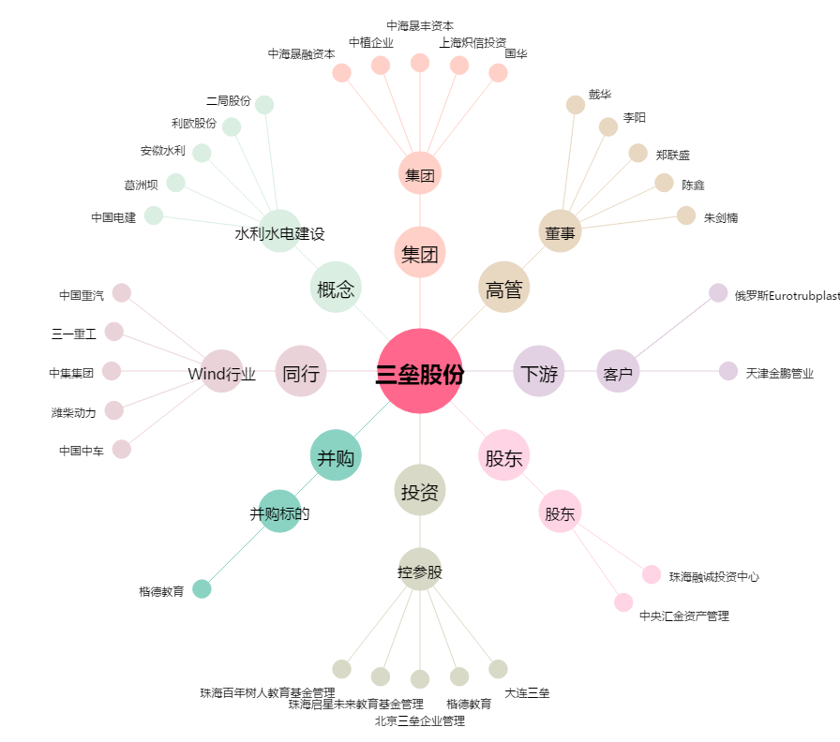
三垒股份[002621.SZ] - 关系概览图

